PAGOS Zavaleta & Obrador FEB-23
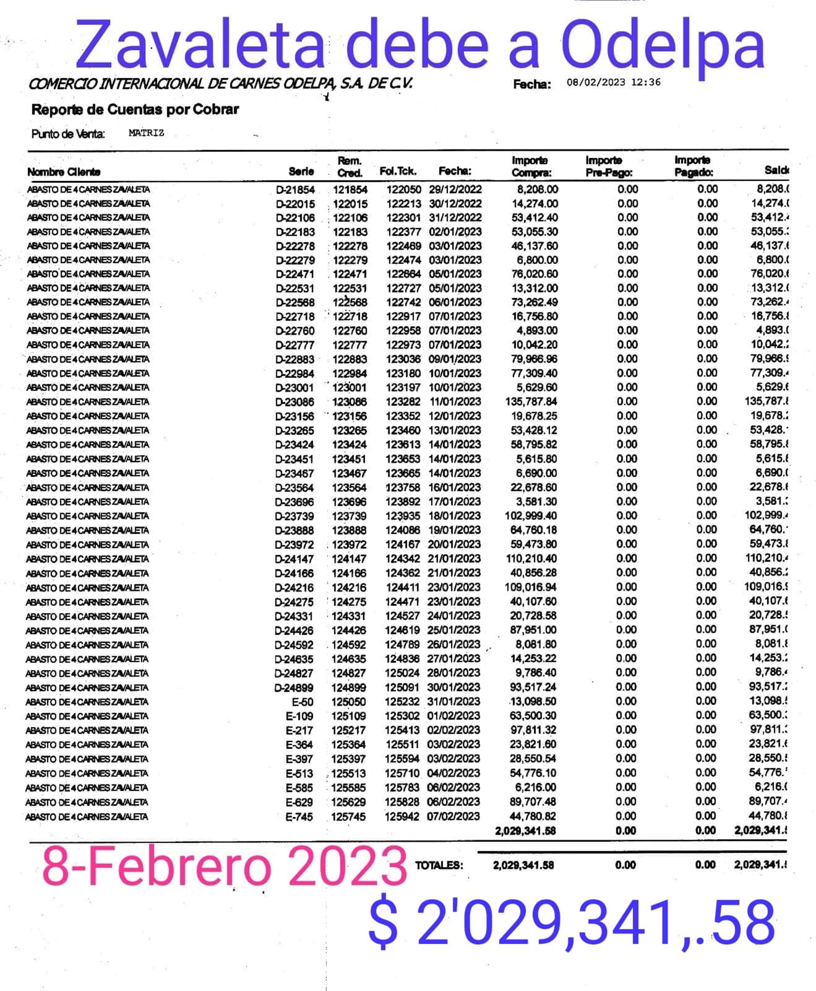
DEPOSITOS ZAVALETA A ODELPA |  |  |  |  |  |  |  | XXXX
VENTA | FECHA DEPOSITO | IMPORTE | Odelpa
6-Feb-23 | 13-Feb-23 | $25,000.00 | $25,000.00 |  |  |  | $2,029,342.00
7-Feb-23 | 13-Feb-23 | $52,192.00 | $77,192.00 |  |  |  | $2,029,342.00
8-Feb-23 | 13-Feb-23 | $56,614.00 | $133,806.00 |  |  |  | $2,029,342.00
9-Feb-23 | 13-Feb-23 | $39,288.00 | $173,094.00 |  |  |  | $2,029,342.00
9-Feb-23 | 13-Feb-23 | $20,000.00 | $193,094.00 |  |  |  | $2,029,342.00
10-Feb-23 | 13-Feb-23 | $60,322.00 | $253,416.00 |  |  |  | $2,029,342.00
11-Feb-23 | 13-Feb-23 | $31,638.00 | $285,054.00 |  |  |  | $2,029,342.00
12-Feb-23 | 13-Feb-23 | $41,550.00 | $326,604.00 |  |  |  | $2,029,342.00
12-Feb-23 | 13-Feb-23 | $200.00 | $326,804.00 |  |  |  | $2,029,342.00
13-Feb-23 | 20-Feb-23 | $15,000.00 | $341,804.00 |  |  |  | $2,029,342.00
16-Feb-23 | 20-Feb-23 | $25,683.50 | $367,487.50 |  |  |  | $2,029,342.00
17-Feb-23 | 20-Feb-23 | $45,894.00 | $413,381.50 |  |  |  | $2,029,342.00
18-Feb-23 | 20-Feb-23 | $42,408.50 | $455,790.00 |  |  |  | $2,029,342.00
19-Feb-23 | 25-Feb-23 | $60,371.00 | $516,161.00 |  | PAGADO OK |  | $2,029,342.00
20-Feb-23 | 25-Feb-23 | $36,667.50 | $552,828.50 |  |  |  | $2,029,342.00
21-Feb-23 | 25-Feb-23 | $37,369.50 | $590,198.00 |  |  |  | $2,029,342.00
22-Feb-23 | 25-Feb-23 | $40,263.00 | $630,461.00 |  |  |  | $2,029,342.00
23-Feb-23 | 25-Feb-23 | $78,783.00 | $709,244.00 |  |  |  | $2,029,342.00
24-Feb-23 | 27-Feb-23 | $55,595.50 | $764,839.50 |  |  |  | $2,029,342.00
25-Feb-23 | 27-Feb-23 | $61,653.00 | $826,492.50 |  |  |  | $2,029,342.00
25-Feb-23 | 27-Feb-23 | $4,074.00 | $830,566.50 |  |  |  | $2,029,342.00
26-Feb-23 | 2-Mar-23 | $55,700.00 | $886,266.50 |  |  |  | $2,029,342.00
27-Feb-23 | 2-Mar-23 | $40,670.00 | $926,936.50 |  |  |  | $2,029,342.00
28-Feb-23 | 2-Mar-23 | $63,172.00 | $990,108.50 |  |  |  | $2,029,342.00
1-Mar-23 | 2-Mar-23 | $99,843.00 | $1,089,951.50 | 8-Feb-23 | DEUDA | -$2,029,341.58 | $0.42
2-Mar-23 | 9-Mar-23 | $73,292.00 | $1,163,243.50 |  |  |  | $0.42
3-Mar-23 | 9-Mar-23 | $77,333.00 | $1,240,576.50
4-Mar-23 | 9-Mar-23 | $200.00 | $1,240,776.50
4-Mar-23 | 9-Mar-23 | $68,366.00 | $1,309,142.50
5-Mar-23 | 9-Mar-23 | $39,347.00 | $1,348,489.50
6-Mar-23 | 9-Mar-23 | $42,674.50 | $1,391,164.00
7-Mar-23 | 9-Mar-23 | $51,615.50 | $1,442,779.50
8-Mar-23 | 13-Mar-23 | $36,478.50 | $1,479,258.00
9-Mar-23 | 13-Mar-23 | $46,519.00 | $1,525,777.00
10-Mar-23 | 13-Mar-23 | $99,973.00 | $1,625,750.00
11-Mar-23 | 13-Mar-23 | $52,470.00 | $1,678,220.00
15-Mar-23 | 22-Mar-23 | $40,900.00 | $1,719,120.00
16-Mar-23 | 22-Mar-23 | $53,400.00 | $1,772,520.00
17-Mar-23 | 22-Mar-23 | $85,847.50 | $1,858,367.50
18-Mar-23 | 22-Mar-23 | $4,942.00 | $1,863,309.50
18-Mar-23 | 22-Mar-23 | $48,817.50 | $1,912,127.00
19-Mar-23 | 22-Mar-23 | $45,892.50 | $1,958,019.50
20-Mar-23 | 22-Mar-23 | $42,101.00 | $2,000,120.50
23-Mar-23 | 25-Mar-23 | $29,221.50 | $2,029,342.00

PAGOS Zavaleta & Obrador MARZO
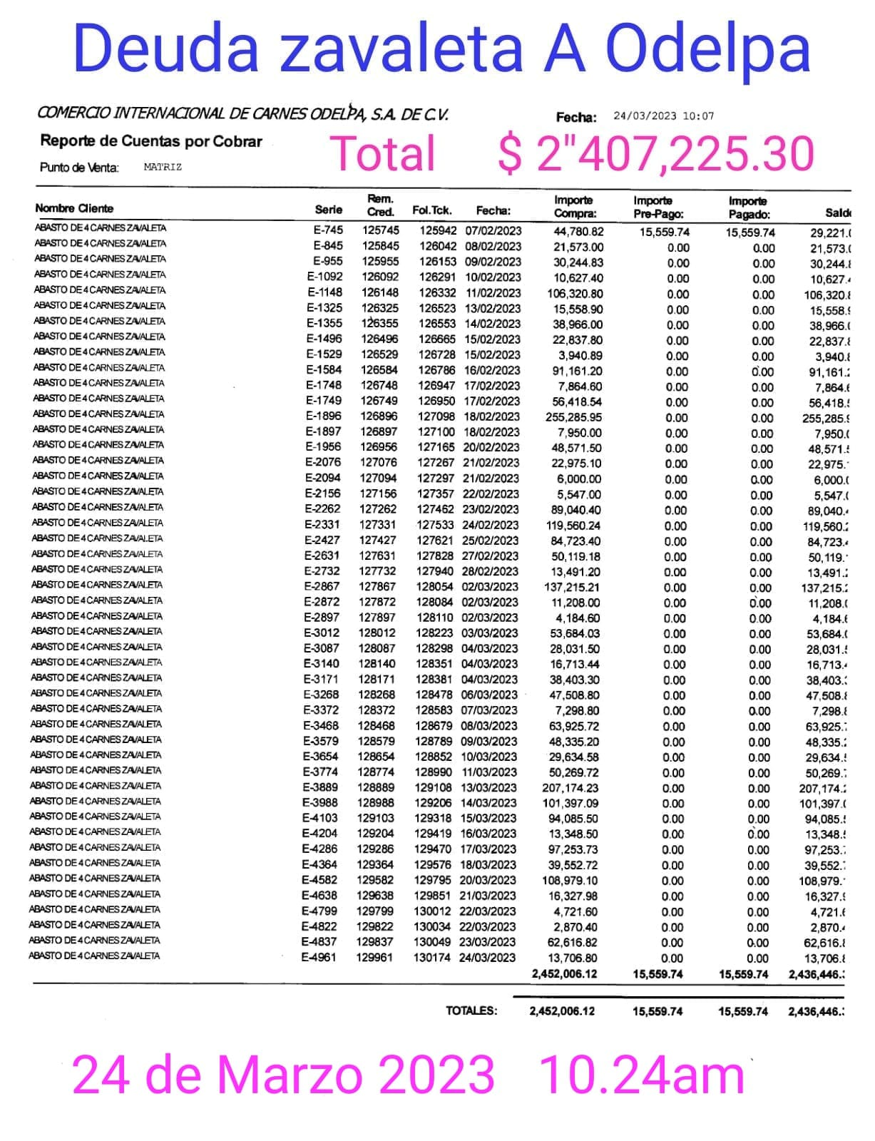
DEPOSITOS ZAVALETA A ODELPA |  |  |  |  |  |  |  | XXXX
VENTA | FECHA DEPOSITO | IMPORTE | Odelpa
21-Mar-23 | 25-Mar-23 | $36,544.00 | $36,544.00 |  |  |  | $2,407,225.30
22-Mar-23 | 25-Mar-23 | $40,915.00 | $77,459.00 |  |  |  | $2,407,225.30
23-Mar-23 | 25-Mar-23 | $4,655.50 | $82,114.50 |  |  |  | $2,407,225.30
24-Mar-23 | 29-Mar-23 | $84,336.50 | $166,451.00 |  |  |  | $2,407,225.30
25-Mar-23 | 29-Mar-23 | $28,684.50 | $195,135.50 |  |  |  | $2,407,225.30
26-Mar-23 | 29-Mar-23 | $58,608.00 | $253,743.50 |  |  |  | $2,407,225.30
27-Mar-23 | 29-Mar-23 | $24,101.50 | $277,845.00 |  |  |  | $2,407,225.30
28-Mar-23 | 3-Apr-23 | $38,138.00 | $315,983.00 |  |  |  | $2,407,225.30
29-Mar-23 | 3-Apr-23 | $44,992.50 | $360,975.50 |  |  |  | $2,407,225.30
30-Mar-23 | 3-Apr-23 | $44,728.00 | $405,703.50 |  |  |  | $2,407,225.30
31-Mar-23 | 3-Apr-23 | $74,951.00 | $480,654.50 |  |  |  | $2,407,225.30
1-Apr-23 | 3-Apr-23 | $39,041.00 | $519,695.50 |  |  |  | $2,407,225.30
Transferencia | 4-Apr-23 | $700,000.00 | $1,219,695.50 |  |  |  | $2,407,225.30
2-Apr-23 | 8-Apr-23 | $49,126.00 | $1,268,821.50 |  |  |  | $2,407,225.30
3-Apr-23 | 8-Apr-23 | $35,389.00 | $1,304,210.50 |  |  |  | $2,407,225.30
4-Apr-23 | 8-Apr-23 | $61,336.00 | $1,365,546.50 |  |  |  | $2,407,225.30
5-Apr-23 | 8-Apr-23 | $51,063.00 | $1,416,609.50 |  |  |  | $2,407,225.30
6-Apr-23 | 8-Apr-23 | $79,606.50 | $1,496,216.00 |  |  |  | $2,407,225.30
7-Apr-23 | 12-Apr-23 | $34,594.00 | $1,530,810.00 |  |  |  | $2,407,225.30
8-Apr-23 | 12-Apr-23 | $68,104.50 | $1,598,914.50 |  |  |  | $2,407,225.30
9-Apr-23 | 12-Apr-23 | $53,155.00 | $1,652,069.50 |  |  |  | $2,407,225.30
10-Apr-23 | 12-Apr-23 | $43,679.00 | $1,695,748.50 |  |  |  | $2,407,225.30
11-Apr-23 | 17-Apr-23 | $32,180.00 | $1,727,928.50 |  |  |  | $2,407,225.30
12-Apr-23 | 17-Apr-23 | $36,595.00 | $1,764,523.50 |  |  |  | $2,407,225.30
13-Apr-23 | 17-Apr-23 | $59,961.00 | $1,824,484.50 | 24-Mar-23 | DEUDA | -$2,407,225.30 | $-
14-Apr-23 | 17-Apr-23 | $103,001.00 | $1,927,485.50 |  |  |  | $-
15-Apr-23 | 17-Apr-23 | $19,876.00 | $1,947,361.50
19-Apr-23 | 26-Apr-23 | $83,619.50 | $2,030,981.00 |  | PAGADO OK
20-Apr-23 | 26-Apr-23 | $49,350.50 | $2,080,331.50
21-Apr-23 | 26-Apr-23 | $62,315.00 | $2,142,646.50
22-Apr-23 | 26-Apr-23 | $26,630.00 | $2,169,276.50
23-Apr-23 | 26-Apr-23 | $28,646.00 | $2,197,922.50
24-Apr-23 | 26-Apr-23 | $37,079.00 | $2,235,001.50
Transferencia | 28-Apr-23 | $172,223.80 | $2,407,225.30
 |  |  | $2,407,225.30
 |  |  | $2,407,225.30
 |  |  | $2,407,225.30
 |  |  | $2,407,225.30
 |  |  | $2,407,225.30
 |  |  | $2,407,225.30
 |  |  | $2,407,225.30
 |  |  | $2,407,225.30
 |  |  | $2,407,225.30
 |  |  | $2,407,225.30

PAGO ZAVALETA & OBRADOR Abril
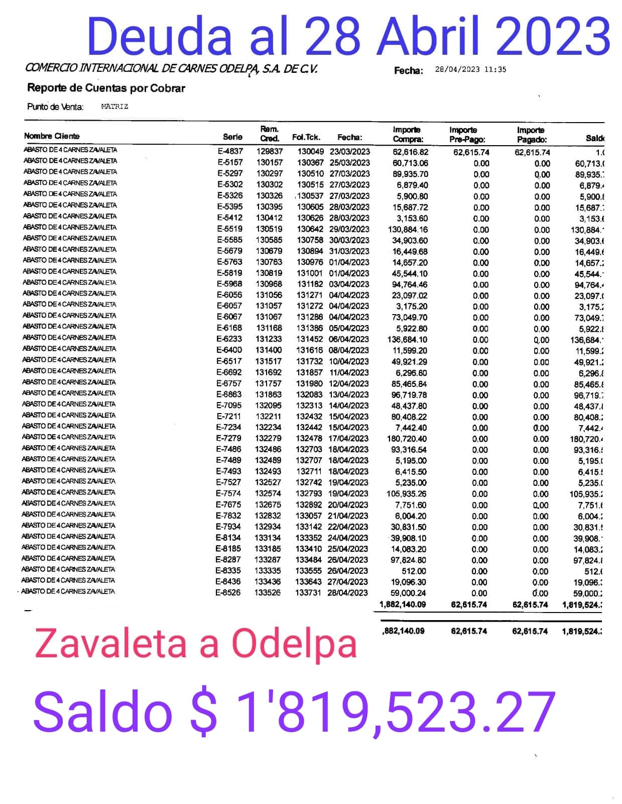
DEPOSITOS ZAVALETA A ODELPA
VENTA | FECHA DEPOSITO | IMPORTE | Odelpa
25-Apr-23 | 2-May-23 | $37,267.00 | $37,267.00 |  |  |  | $1,819,523.50
26-Apr-23 | 2-May-23 | $41,790.50 | $79,057.50 |  |  |  | $1,819,523.50
27-Apr-23 | 2-May-23 | $66,690.50 | $145,748.00 |  |  |  | $1,819,523.50
28-Apr-23 | 2-May-23 | $45,694.00 | $191,442.00 |  |  |  | $1,819,523.50
29-Apr-23 | 2-May-23 | $50,773.00 | $242,215.00 |  |  |  | $1,819,523.50
30-Apr-23 | 2-May-23 | $37,107.00 | $279,322.00 |  |  |  | $1,819,523.50
1-May-23 | 10-May-23 | $32,503.50 | $311,825.50 |  |  |  | $1,819,523.50
2-May-23 | 10-May-23 | $46,547.00 | $358,372.50 |  |  |  | $1,819,523.50
3-May-23 | 10-May-23 | $59,118.00 | $417,490.50 |  |  |  | $1,819,523.50
4-May-23 | 10-May-23 | $52,328.50 | $469,819.00 |  |  |  | $1,819,523.50
5-May-23 | 10-May-23 | $66,103.00 | $535,922.00 |  |  |  | $1,819,523.50
6-May-23 | 10-May-23 | $51,405.00 | $587,327.00 |  |  |  | $1,819,523.50
7-May-23 | 10-May-23 | $64,094.00 | $651,421.00 |  |  |  | $1,819,523.50
8-May-23 | 10-May-23 | $91,260.50 | $742,681.50 |  |  |  | $1,819,523.50
9-May-23 | 19-May-23 | $83,287.00 | $825,968.50 |  |  |  | $1,819,523.50
10-May-23 | 19-May-23 | $47,443.50 | $873,412.00 |  |  |  | $1,819,523.50
11-May-23 | 19-May-23 | $65,642.50 | $939,054.50 |  |  |  | $1,819,523.50
12-May-23 | 19-May-23 | $75,016.00 | $1,014,070.50 |  |  |  | $1,819,523.50
13-May-23 | 19-May-23 | $34,165.00 | $1,048,235.50 |  |  |  | $1,819,523.50
14-May-23 | 19-May-23 | $31,658.00 | $1,079,893.50 |  |  |  | $1,819,523.50
15-May-23 | 19-May-23 | $55,417.50 | $1,135,311.00 |  |  |  | $1,819,523.50
16-May-23 | 19-May-23 | $62,175.00 | $1,197,486.00 |  |  |  | $1,819,523.50
17-May-23 | 19-May-23 | $58,798.00 | $1,256,284.00 |  |  |  | $1,819,523.50
18-May-23 | 24-May-23 | $4,116.00 | $1,260,400.00 |  |  |  | $1,819,523.50
19-May-23 | 24-May-23 | $97,356.50 | $1,357,756.50 | 28-Apr-23 | DEUDA | -$1,819,523.27 | $0.23
20-May-23 | 24-May-23 | $7,591.00 | $1,365,347.50 |  |  |  | $0.23
21-May-23 | 24-May-23 | $58,917.00 | $1,424,264.50
22-May-23 | 24-May-23 | $74,974.00 | $1,499,238.50
23-May-23 | 30-May-23 | $60,094.00 | $1,559,332.50
24-May-23 | 30-May-23 | $32,470.00 | $1,591,802.50 |  | PAGADO OK
25-May-23 | 30-May-23 | $8,905.00 | $1,600,707.50
26-May-23 | 30-May-23 | $47,718.00 | $1,648,425.50
27-May-23 | 30-May-23 | $40,430.00 | $1,688,855.50
28-May-23 | 30-May-23 | $54,194.00 | $1,743,049.50
29-May-23 | 31-May-23 | $37,557.00 | $1,780,606.50
30-May-23 | 31-May-23 | $38,917.00 | $1,819,523.50
 |  |  | $1,819,523.50
 |  |  | $1,819,523.50
 |  |  | $1,819,523.50
 |  |  | $1,819,523.50
 |  |  | $1,819,523.50
 |  |  | $1,819,523.50
 |  |  | $1,819,523.50
 |  |  | $1,819,523.50

PAGOS ZAVALET & OBRADOR JUNIO
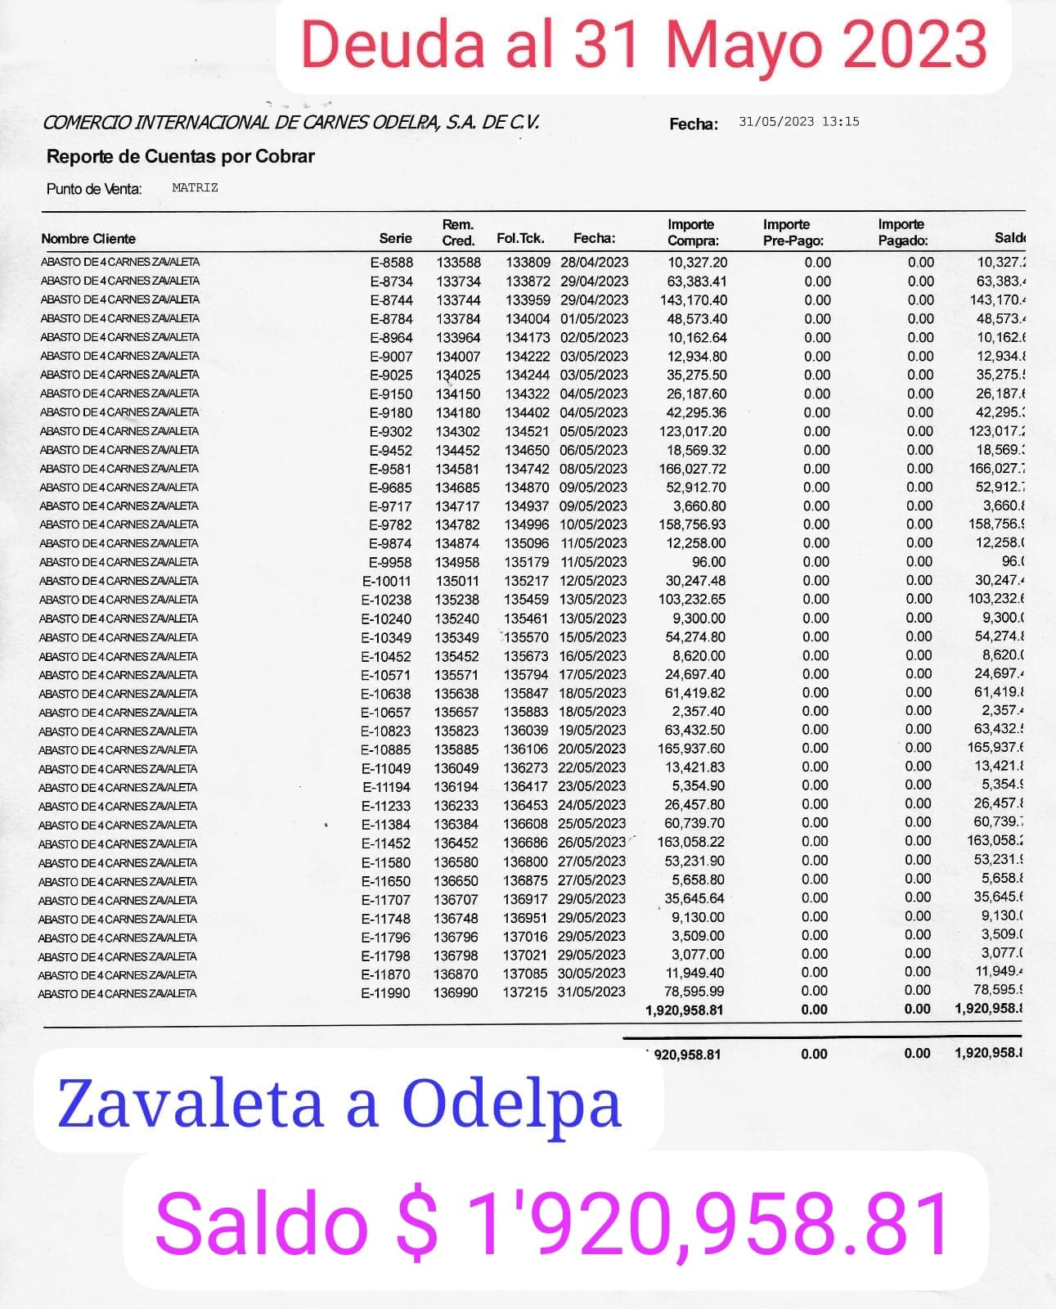
DEPOSITOS ZAVALETA A ODELPA
VENTA | FECHA DEPOSITO | IMPORTE | Odelpa
30-May-23 | 5-Jun-23 | $28,959.00 | $28,959.00 |  |  |  | $1,921,159.00
31-May-23 | 5-Jun-23 | $49,216.00 | $78,175.00 |  |  |  | $1,921,159.00
1-Jun-23 | 5-Jun-23 | $85,441.00 | $163,616.00 |  |  |  | $1,921,159.00
2-Jun-23 | 5-Jun-23 | $62,238.00 | $225,854.00 |  |  |  | $1,921,159.00
3-Jun-23 | 5-Jun-23 | $67,582.00 | $293,436.00 |  |  |  | $1,921,159.00
4-Jun-23 | 9-Jun-23 | $48,631.00 | $342,067.00 |  |  |  | $1,921,159.00
5-Jun-23 | 9-Jun-23 | $64,403.50 | $406,470.50 |  |  |  | $1,921,159.00
6-Jun-23 | 9-Jun-23 | $54,795.00 | $461,265.50 |  |  |  | $1,921,159.00
7-Jun-23 | 9-Jun-23 | $53,630.00 | $514,895.50 |  |  |  | $1,921,159.00
8-Jun-23 | 14-Jun-23 | $51,494.00 | $566,389.50 |  |  |  | $1,921,159.00
9-Jun-23 | 14-Jun-23 | $66,933.00 | $633,322.50 |  |  |  | $1,921,159.00
10-Jun-23 | 14-Jun-23 | $48,168.00 | $681,490.50 |  |  |  | $1,921,159.00
11-Jun-23 | 14-Jun-23 | $33,492.00 | $714,982.50 |  |  |  | $1,921,159.00
12-Jun-23 | 14-Jun-23 | $42,332.50 | $757,315.00 |  |  |  | $1,921,159.00
13-Jun-23 | 20-Jun-23 | $56,860.00 | $814,175.00 |  |  |  | $1,921,159.00
14-Jun-23 | 20-Jun-23 | $31,220.50 | $845,395.50 |  |  |  | $1,921,159.00
15-Jun-23 | 20-Jun-23 | $73,400.00 | $918,795.50 |  |  |  | $1,921,159.00
16-Jun-23 | 20-Jun-23 | $75,056.50 | $993,852.00 |  |  |  | $1,921,159.00
17-Jun-23 | 20-Jun-23 | $90,873.00 | $1,084,725.00 |  |  |  | $1,921,159.00
18-Jun-23 | 20-Jun-23 | $73,638.00 | $1,158,363.00 |  |  |  | $1,921,159.00
18-Jun-23 | 20-Jun-23 | $200.00 | $1,158,563.00 |  |  |  | $1,921,159.00
19-Jun-23 | 26-Jun-23 | $27,709.00 | $1,186,272.00 |  |  |  | $1,921,159.00
20-Jun-23 | 26-Jun-23 | $57,664.00 | $1,243,936.00 |  |  |  | $1,921,159.00
21-Jun-23 | 26-Jun-23 | $33,983.00 | $1,277,919.00 |  |  |  | $1,921,159.00
22-Jun-23 | 26-Jun-23 | $75,551.50 | $1,353,470.50 | 31-May-23 | DEUDA | -$1,920,958.81 | $200.19
23-Jun-23 | 26-Jun-23 | $48,895.00 | $1,402,365.50 |  |  |  | $200.19
24-Jun-23 | 26-Jun-23 | $57,330.00 | $1,459,695.50
25-Jun-23 | 30-Jun-23 | $55,293.00 | $1,514,988.50
26-Jul-23 | 30-Jun-23 | $51,884.50 | $1,566,873.00
27-Jun-23 | 30-Jun-23 | $66,000.00 | $1,632,873.00
28-Jun-23 | 30-Jun-23 | $29,850.00 | $1,662,723.00
29-Jun-23 | 4-Jul-23 | $50,692.00 | $1,713,415.00
30-Jun-23 | 4-Jul-23 | $69,329.50 | $1,782,744.50
1-Jul-23 | 4-Jul-23 | $58,369.00 | $1,841,113.50
2-Jul-23 | 4-Jul-23 | $39,831.50 | $1,880,945.00
3-Jul-23 | 4-Jul-23 | $40,214.00 | $1,921,159.00
 |  |  | $1,921,159.00
 |  |  | $1,921,159.00
 |  |  | $1,921,159.00
 |  |  | $1,921,159.00
 |  |  | $1,921,159.00
 |  |  | $1,921,159.00
 |  |  | $1,921,159.00
 |  |  | $1,921,159.00

PAGOS ZAVALET & Odelap JULIO23
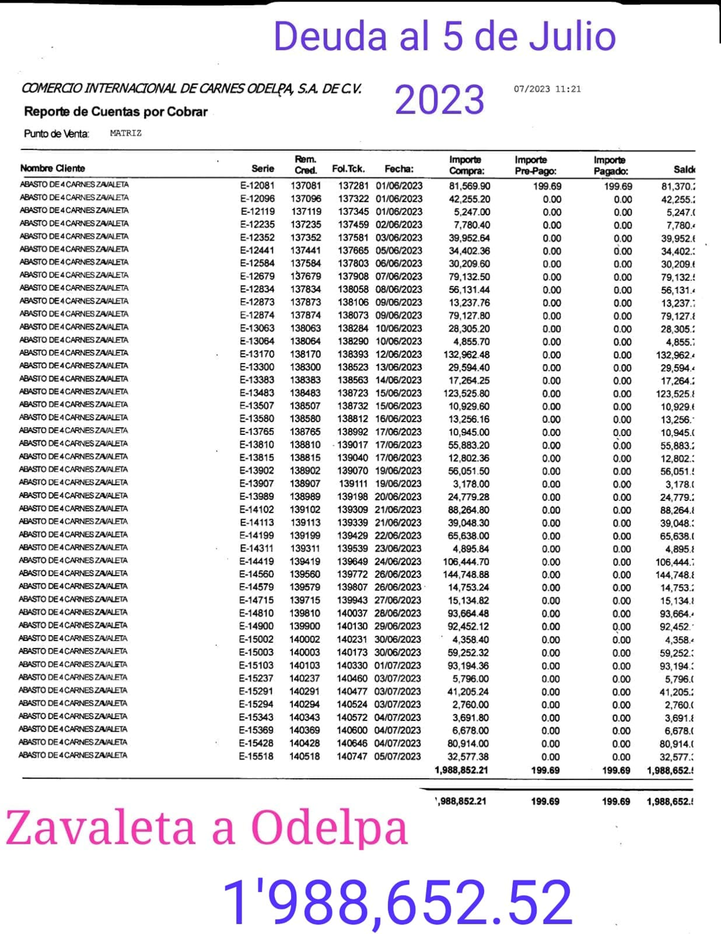
DEPOSITOS ZAVALETA A ODELPA
VENTA | FECHA DEPOSITO | IMPORTE | Odelpa
10-Jul-23 | 15-Jul-23 | $49,432.50 | $49,432.50 |  |  |  | $1,337,885.50
11-Jul-23 | 15-Jul-23 | $49,275.00 | $98,707.50 |  |  |  | $1,337,885.50
12-Jul-23 | 15-Jul-23 | $59,119.50 | $157,827.00 |  |  |  | $1,337,885.50
13-Jul-23 | 15-Jul-23 | $66,024.00 | $223,851.00 |  |  |  | $1,337,885.50
14-Jul-23 | 21-Jul-23 | $92,824.00 | $316,675.00 |  |  |  | $1,337,885.50
15-Jul-23 | 21-Jul-23 | $59,255.00 | $375,930.00 |  |  |  | $1,337,885.50
16-Jul-23 | 21-Jul-23 | $53,178.00 | $429,108.00 |  |  |  | $1,337,885.50
17-Jul-23 | 21-Jul-23 | $95,440.50 | $524,548.50 |  |  |  | $1,337,885.50
18-Jul-23 | 21-Jul-23 | $93,028.00 | $617,576.50 |  |  |  | $1,337,885.50
19-Jul-23 | 21-Jul-23 | $127,627.00 | $745,203.50 |  |  |  | $1,337,885.50
23-Jul-23 | 28-Jul-23 | $46,629.00 | $791,832.50 |  |  |  | $1,337,885.50
24-Jul-23 | 28-Jul-23 | $58,763.50 | $850,596.00 |  |  |  | $1,337,885.50
25-Jul-23 | 28-Jul-23 | $87,594.00 | $938,190.00 |  |  |  | $1,337,885.50
26-Jul-23 | 28-Jul-23 | $121,720.00 | $1,059,910.00 |  |  |  | $1,337,885.50
27-Jul-23 | 1-Aug-23 | $78,371.00 | $1,138,281.00 |  |  |  | $1,337,885.50
28-Jul-23 | 1-Aug-23 | $81,977.00 | $1,220,258.00 |  |  |  | $1,337,885.50
29-Jul-23 | 1-Aug-23 | $77,401.50 | $1,297,659.50 |  |  |  | $1,337,885.50
30-Jul-23 | 1-Aug-23 | $40,226.00 | $1,337,885.50 |  |  |  | $1,337,885.50
 |  |  | $1,337,885.50 |  |  |  | $1,337,885.50
 |  |  | $1,337,885.50 |  |  |  | $1,337,885.50
 |  |  | $1,337,885.50 |  |  |  | $1,337,885.50
 |  |  | $1,337,885.50 |  |  |  | $1,337,885.50
 |  |  | $1,337,885.50 |  |  |  | $1,337,885.50
 |  |  | $1,337,885.50 |  |  |  | $1,337,885.50
 |  |  | $1,337,885.50 | 31-May-23 | DEUDA | -$1,988,652.52 | -$650,767.02
 |  |  | $1,337,885.50 |  |  |  | -$650,767.02
 |  |  | $1,337,885.50
 |  |  | $1,337,885.50
 |  |  | $1,337,885.50
 |  |  | $1,337,885.50
 |  |  | $1,337,885.50
 |  |  | $1,337,885.50
 |  |  | $1,337,885.50
 |  |  | $1,337,885.50
 |  |  | $1,337,885.50
 |  |  | $1,337,885.50
 |  |  | $1,337,885.50
 |  |  | $1,337,885.50
 |  |  | $1,337,885.50
 |  |  | $1,337,885.50
 |  |  | $1,337,885.50
 |  |  | $1,337,885.50
 |  |  | $1,337,885.50
 |  |  | $1,337,885.50

